Лист1
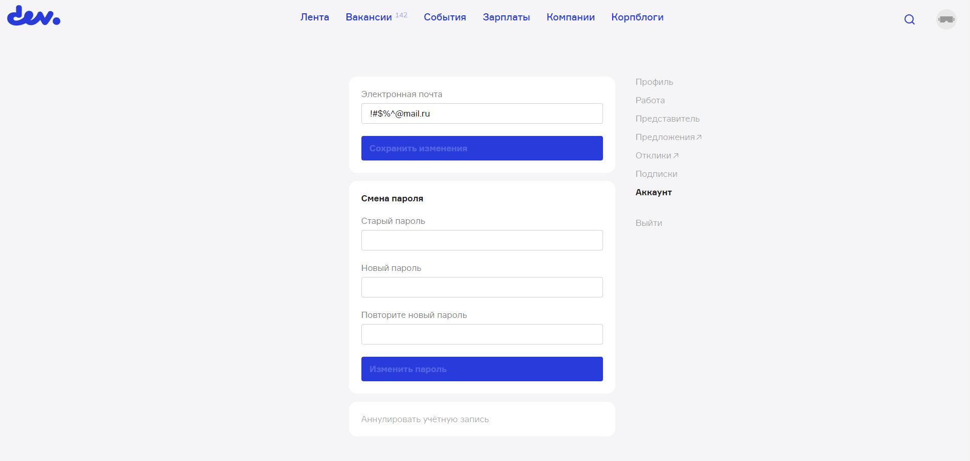
Чек листы: | Тест кейсы
Главная страница: | №1 Авторизация нового пользователя на сайте c минимально допустимым паролем |  |  | №3 Возможность поделиться контентом в соц сетях
1: Открыть страницу с контентом | Шаги | Ожидаемый результат | Статус | шаги: | Ожидаемый результат | Статус
2: Проверить что контент отображается корректно | 1: Нажать на кнопку Регистрация | Переходим по ссылки на регистрацию нового аккаунта |  | 1: На главной странице нажать на кнопку с новостным контентом | 1: Переходим на страницу с контентом
3: Проверить возможность коментировать контент | 2: В поле "Электронная почта" ввести валидный E-Mail | В поле появляется валидный E-Mail |  | 2: На странице с контентом нажать на значок соц сети "Телеграм" | 2: Перекидывает на отдельное окно с приложением "Телеграм"
4: Проверить возможность поделиться контентом в соц сетях | 3: В поле "Юзернейм" ввести валидное имя | В поле появляется валидное имя
5: Проверить контент на бел. языке | 4: В поле "Пароль" ввести 3 валидных символа | В поле появляется 3 валидных символа |  | № 4 Возможность коментировать контент
 | 6: Поставить галочку в поле "Принять условия Пользовательского соглашения" | Поле "Принять условия Пользовательского соглашения" отмечено галочкой |  | шаги: | Ожидаемый результат | Статус
Вкладка Вакансии: | 7: Нажать на кнопку "Зарегистрироваться" | Наш аккаунт зарегистрирован на сайте |  | 1: Пройти авторизацию на сайте | 2: Авторизация пройдена
1: Проверить что контент отображается корректно | №2 Авторизация нового пользователя на сайте c максимально допустимым паролем |  |  | 2: На главной странице нажать на кнопку с новостным контентом | 2: Переходим на страницу с контентом
2: проверить что все фильтры в поиске работают корректно | Шаги | Ожидаемый результат | Статус | 3: На странице с контентом, в поле "Ваш коментарий" ввести валидный коментарий | 3: Наш коментарий появляется в графе "Обсуждение"
3: Проверить возможность размещения своей вакансии | 1: Нажать на кнопку Регистрация | Переходим по ссылки на регистрацию нового аккаунта
4: Проверить корректное отображение вакансий | 2: В поле "Электронная почта" ввести валидный E-Mail | В поле появляется валидный E-Mail |  | №5 Вход авторизованным пользователем на сайт
 | 3: В поле "Юзернейм" ввести валидное имя | В поле появляется валидное имя |  | шаги: | Ожидаемый результат | Статус
Функциональность сайта | 4: В поле "Пароль" ввести 32 валидных символа | В поле появляется 32 валидных символа |  | 1: на главной странице нажать на значок входа аккаунта | 1: Переходим на страницу входа и регистрации аккаунта
1: Проверить что все кнопки и ссылки работают корректно | 6: Поставить галочку в поле "Принять условия Пользовательского соглашения" | Поле "Принять условия Пользовательского соглашения" отмечено галочкой |  | 2: В поле "Электронная почта или юзернейм" вводим зарегистрированный E-Mail | 2: В поле появляется вводимый нами E-Mail
2: Проверить переход между страницами | 7: Нажать на кнопку "Зарегестрироваться" | Наш аккаунт зарегистрирован на сайте |  | 3: в поле "Пароль" вводим зарегистрированный пароль | 3: В поле появляется вводимый нами пароль
3: Проверить отображение сайта на браузерах Google Chrome, Opera, Mozilla Firefox |  |  |  | 4: Нажимаем на кнопку "Войти" | 4: Заходим в наш "Личный кабинет"
4: Проверить коррентное отображение на IPhone 12 pro (Через Эмулятор DevTools) | №6 Авторизация нового пользователя на сайте c невалидными данными( превышенное кол-во символов в поле "пароль", более 32-х)
 | Шаги | Ожидаемый результат | Статус | №7 Авторизация нового пользователя на сайте c невалидными данными( недостаточное кол-во символов в поле "пароль" менее 6-х)
Негативные проверки авторизации: | 1: Нажать на кнопку Регистрация | Переходим по ссылки на регистрацию нового аккаунта |  | Шаги | Ожидаемый результат | Статус
1: ввести в поле входа пользователя невалидные данные | 2: В поле "Электронная почта" ввести валидный E-Mail | В поле появляется валидный E-Mail |  | 1: Нажать на кнопку Регистрация | Переходим по ссылки на регистрацию нового аккаунта
2: ввести в поле регистрации невалидные данные | 3: В поле "Юзернейм" ввести валидное имя | В поле появляется валидное имя |  | 2: В поле "Электронная почта" ввести валидный E-Mail | В поле появляется валидный E-Mail
 | 4: В поле "Пароль" ввести 35 валидных символа | В поле появляется 35 валидных символа |  | 3: В поле "Юзернейм" ввести валидное имя | В поле появляется валидное имя
 | 6: Поставить галочку в поле "Принять условия Пользовательского соглашения" | Поле "Принять условия Пользовательского соглашения" отмечено галочкой |  | 4: В поле "Пароль" ввести 5 валидных символа | В поле появляется 5 валидных символа
 | 7: Нажать на кнопку "Зарегестрироваться" | Появляется всплывающее красное сообщение "Не подходит. Используйте для пароля не более 32 символов." |  | 6: Поставить галочку в поле "Принять условия Пользовательского соглашения" | Поле "Принять условия Пользовательского соглашения" отмечено галочкой
 |  |  |  | 7: Нажать на кнопку "Зарегестрироваться" | Появляется всплывающее красное сообщение "Не подходит. Используйте для пароля не менее 6 символов"
 | №8 Авторизация нового пользователя на сайте c невалидными данными( Невалидный E-Mail)
 | Шаги | Ожидаемый результат | Статус
 | 1: Нажать на кнопку Регистрация | Переходим по ссылки на регистрацию нового аккаунта
 | 2: В поле "Электронная почта" ввести невалидный E-Mail (!#$%@mail.ru) | В поле появляется введенный E-Mail
 | 3: В поле "Юзернейм" ввести валидное имя | В поле появляется валидное имя
 | 4: В поле "Пароль" ввести 10 валидных символов | В поле появляется 10 валидных символов
 | 6: Поставить галочку в поле "Принять условия Пользовательского соглашения" | Поле "Принять условия Пользовательского соглашения" отмечено галочкой
 | 7: Нажать на кнопку "Зарегестрироваться" | Регистрация проходит успешно

 | Баг репорт №1
 | Регистрация пользователя с несуществующим электронным адресом
 | https://id.devby.io/@/welcome
 | Priority Low
 | Severity Minor
 | Статус Новый
 | Description:
 | 1: Зайти на сайт Devby(https://devby.io/)
 | 1: Нажать на кнопку Регистрация
 | 2: В поле "Электронная почта" ввести невалидный E-Mail (!#$%@mail.ru)
 | 3: В поле "Юзернейм" ввести валидное имя
 | 4: В поле "Пароль" ввести 10 валидных символов
 | 6: Поставить галочку в поле "Принять условия Пользовательского соглашения"
 | 7: Нажать на кнопку "Зарегестрироваться"

 | Ожидаемый результат:
 | Появляется всплывающее красное сообщение "Введите корректный адрес электронной почты."

 | Полученный результат:
 | Регистрация проходит успешно

 | Attachment

